Resumen YTD
DATOS DE LOS MESES SELECCIONADOS:
 |  |  |  |  |  |  |  |  |  |  |  | Mes | (Varios elementos) |  |  | Mes | (Varios elementos) | Mes | (Varios elementos)
 |  |  |  |  |  |  |  |  |  |  |  | Cierre | 1 |  |  | Cierre | 1 | Cierre | 1
 |  |  |  |  |  |  |  |  |  |  |  | Paquetería | (Varios elementos) |  |  | Paquetería | (Varios elementos) | Paquetería | (Varios elementos)
DISTRIBUCIÓN CARGAS
% CUMPLIMIENTO BOOKING
DISTRIBUCIÓN NO CUMPLE
DISTRIBUCIÓN NO CUMPLE
 |  |  |  |  |  |  |  |  |  |  |  | Etiquetas de fila | Total cargas |  |  | Etiquetas de fila | No cumple | No cumple | Planificado
 |  |  |  |  |  |  |  |  |  |  |  | CLIENTES | 2034 | 39.47% | CLIENTES | Retira cliente Inyección | 327 | Etiquetas de fila | CLIENTES | PROVEEDORES | TRANS. PROPIO | Total general
 |  |  |  |  |  |  |  |  |  |  |  | PROVEEDORES | 705 | 13.68% | PROVEEDORES | DDP Cliente Inyección | 221 | 1 | 4 | 3 | 0 | 7
 |  |  |  |  |  |  |  |  |  |  |  | TRANS. PROPIO | 2414 | 46.85% | TRANS. PROPIO | Proveedor Inyección | 143 | 2 | 8 | 10 | 5 | 23
 |  |  |  |  |  |  |  |  |  |  |  | Total general | 5153 |  |  | Retira cliente Filial | 106 | 3 | 8 | 16 | 3 | 27
 |  |  |  |  |  |  |  |  |  |  |  |  |  |  |  | Retira cliente Roto | 74 | 4 | 6 | 11 | 9 | 26
 |  |  |  |  |  |  |  |  |  |  |  |  |  |  |  | Proveedor Roto | 70 | 5 | 6 | 7 | 4 | 17
 |  |  |  |  |  |  |  |  |  |  |  |  |  |  |  | Entre plantas | 32 | 6 | 10 | 5 | 3 | 18
 |  |  |  |  |  |  |  |  |  |  |  | Mes | (Varios elementos) |  |  | Filial Import | 31 | 7 | 11 | 10 | 0 | 21
 |  |  |  |  |  |  |  |  |  |  |  | Cierre | 1 |  |  | DDP Cliente Filial | 24 | 8 | 7 | 14 | 5 | 26
 |  |  |  |  |  |  |  |  |  |  |  | Paquetería | (Varios elementos) |  |  | Proveedor Filial | 19 | 9 | 8 | 8 | 1 | 17
 |  |  |  |  |  |  |  |  |  |  |  |  |  |  |  | DDP Cliente Roto | 16 | 10 | 5 | 10 | 4 | 19
 |  |  |  |  |  |  |  |  |  |  |  | Suma de Cumplimiento Hora SÍ | Suma de Cumplimiento Hora NO | Cuenta de Cargas |  | Recogida diaria | 12 | 11 | 12 | 11 | 2 | 25
 |  |  |  |  |  |  |  |  |  |  |  | 4078 | 1075 | 5153 |  | Total general | 1075 | 12 | 18 | 2 | 18 | 38
 |  |  |  |  |  |  |  |  |  |  |  | 79.14% | 20.86% |  |  |  |  | 13 | 14 | 5 | 15 | 34
 |  |  |  |  |  |  |  |  |  |  |  | CUMPLE | NO CUMPLE |  |  |  |  | 14 | 13 | 5 | 10 | 28
 |  |  |  |  |  |  |  |  |  |  |  |  |  |  |  |  |  | 15 | 14 | 2 | 5 | 21
PARETO NO CUMPLE DE SUB-CATEGORÍAS
EVOLUCIONES NO CUMPLE POR CATEGORÍAS
 | CLIENTES | PROVEEDORES | TRANS. PROPIO
1 | 4 | 3 | 0
2 | 8 | 10 | 5
3 | 8 | 16 | 3
4 | 6 | 11 | 9
5 | 6 | 7 | 4
6 | 10 | 5 | 3
7 | 11 | 10 | 0
8 | 7 | 14 | 5
9 | 8 | 8 | 1
10 | 5 | 10 | 4
11 | 12 | 11 | 2
12 | 18 | 2 | 18
13 | 14 | 5 | 15
14 | 13 | 5 | 10
15 | 14 | 2 | 5
16 | 8 | 4 | 7
17 | 7 | 1 | 2
18 | 4 | 2 | 3
19 | 12 | 1 | 3
20 | 7 | 4 | 0
21 | 20 | 3 | 12
22 | 25 | 2 | 23
23 | 30 | 1 | 10
24 | 25 | 3 | 8
25 | 8 | 6 | 1
26 | 22 | 2 | 2
27 | 12 | 5 | 11
28 | 10 | 2 | 6
29 | 7 | 3 | 10
30 | 10 | 5 | 2
31 | 5 | 2 | 2
32 | 8 | 0 | 5
33 | 2 | 1 | 8
34 | 5 | 2 | 1
35 | 7 | 4 | 19
36 | 7 | 3 | 10
37 | 7 | 1 | 3
38 | 7 | 3 | 1
39 | 12 | 6 | 3
40 | 10 | 8 | 6
41 | 5 | 1 | 12
42 | 11 | 3 | 24
43 | 10 | 2 | 20
44 | 7 | 2 | 5
46 | 6 | 9 | 7
45 | 12 | 3 | 6
47 | 5 | 3 | 1
48 | 9 | 7 | 6
49 | 9 | 4 | 1
50 | 6 | 3 | 5
...
 |  |  |  |  |  |  |  |  |  |  |  |  |  |  |  |  |  | 16 | 8 | 4 | 7 | 19
 |  |  |  |  |  |  |  |  |  |  |  |  |  |  |  |  |  | 17 | 7 | 1 | 2 | 10
 |  |  |  |  |  |  |  |  |  |  |  | Mes | (Varios elementos) |  |  |  |  | 18 | 4 | 2 | 3 | 9
 |  |  |  |  |  |  |  |  |  |  |  | Cierre | 1 |  |  |  |  | 19 | 12 | 1 | 3 | 16
 |  |  |  |  |  |  |  |  |  |  |  | Paquetería | (Varios elementos) |  |  |  |  | 20 | 7 | 4 | 0 | 11
 |  |  |  |  |  |  |  |  |  |  |  |  |  |  |  |  |  | 21 | 20 | 3 | 12 | 35
 |  |  |  |  |  |  |  |  |  |  |  | Etiquetas de fila | No cumple |  |  |  |  | 22 | 25 | 2 | 23 | 50
 |  |  |  |  |  |  |  |  |  |  |  | CLIENTES | 507 | 47.16% | CLIENTES |  |  | 23 | 30 | 1 | 10 | 41
 |  |  |  |  |  |  |  |  |  |  |  | PROVEEDORES | 232 | 21.58% | PROVEEDORES |  |  | 24 | 25 | 3 | 8 | 36
 |  |  |  |  |  |  |  |  |  |  |  | TRANS. PROPIO | 336 | 31.26% | TRANS. PROPIO |  |  | 25 | 8 | 6 | 1 | 15
 |  |  |  |  |  |  |  |  |  |  |  | Total general | 1075 |  |  |  |  | 26 | 22 | 2 | 2 | 26
 |  |  |  |  |  |  |  |  |  |  |  |  |  |  |  |  |  | 27 | 12 | 5 | 11 | 28
 |  |  |  |  |  |  |  |  |  |  |  | Mes | (Varios elementos) |  |  |  |  | 28 | 10 | 2 | 6 | 18
 |  |  |  |  |  |  |  |  |  |  |  | Cierre | 1 |  |  |  |  | 29 | 7 | 3 | 10 | 20
 |  |  |  |  |  |  |  |  |  |  |  | Paquetería | (Varios elementos) |  |  |  |  | 30 | 10 | 5 | 2 | 17
 |  |  |  |  |  |  |  |  |  |  |  | Cumplimiento Hora NO | 1 |  |  |  |  | 31 | 5 | 2 | 2 | 9
 |  |  |  |  |  |  |  |  |  |  |  |  |  |  |  |  |  | 32 | 8 | 0 | 5 | 13
 |  |  |  |  |  |  |  |  |  |  |  | Etiquetas de fila | Suma de Cumplimiento Hora NO |  |  |  |  | 33 | 2 | 1 | 8 | 11
 |  |  |  |  |  |  |  |  |  |  |  | Retraso | 665 | 61.86% | RETRASO |  |  | 34 | 5 | 2 | 1 | 8
 |  |  |  |  |  |  |  |  |  |  |  | Sin cita | 410 | 38.14% | SIN CITA |  |  | 35 | 7 | 4 | 19 | 30
 |  |  |  |  |  |  |  |  |  |  |  | Total general | 1075 |  |  |  |  | 36 | 7 | 3 | 10 | 20
TOP 5 NO CUMPLE - CLIENTES |  |  |  | TOP 5 NO CUMPLE - PROVEEDORES |  |  |  | TOP 5 NO CUMPLE - TRANS. PROPIO |  |  |  |  |  |  |  |  |  | 37 | 7 | 1 | 3 | 11
 |  |  |  |  |  |  |  |  |  |  |  |  |  |  |  |  |  | 38 | 7 | 3 | 1 | 11
Mes | (Varios elementos) |  |  | Mes | (Varios elementos) |  |  | Mes | (Varios elementos) |  |  |  |  |  |  |  |  | 39 | 12 | 6 | 3 | 21
Cierre | 1 |  |  | Cierre | 1 |  |  | Cierre | 1 |  |  |  |  |  |  |  |  | 40 | 10 | 8 | 6 | 24
CLI/PROV | (Varios elementos) |  |  | CLI/PROV | (Varios elementos) |  |  | CLI/PROV | (Varios elementos) |  |  |  |  |  |  |  |  | 41 | 5 | 1 | 12 | 18
Paquetería | (Varios elementos) |  |  | Paquetería | (Varios elementos) |  |  | Paquetería | (Varios elementos) |  |  |  |  |  |  |  |  | 42 | 11 | 3 | 24 | 38
 |  |  |  |  |  |  |  |  |  |  |  |  |  |  |  |  |  | 43 | 10 | 2 | 20 | 32
Etiquetas de fila | No cumple | % NO CUMPLE | Cumple | Etiquetas de fila | No cumple | % NO CUMPLE | Cumple | Etiquetas de fila | No cumple | % NO CUMPLE | Cumple |  |  |  |  |  |  | 44 | 7 | 2 | 5 | 14
RENTA BOX | 68 | 22.08% | 240 | CHEP | 23 | 51.11% | 22 | GONZATRANS | 77 | 13.51% | 493 |  |  |  |  |  |  | 46 | 6 | 9 | 7 | 22
CHEP | 44 | 20.18% | 174 | SERRADORA DOMENECH | 12 | 20.00% | 48 | EL MOSCA | 53 | 20.23% | 209 |  |  |  |  |  |  | 45 | 12 | 3 | 6 | 21
SCHOELLER FRANCIA | 43 | 20.87% | 163 | IQAP MASTERBATCH | 9 | 100.00% | 0 | NOUTRANSPORT | 34 | 18.99% | 145 |  |  |  |  |  |  | 47 | 5 | 3 | 1 | 9
VARIOS | 28 | 37.84% | 46 | BEKUPLAST | 8 | 72.73% | 3 | ALGAITRUCK | 32 | 15.69% | 172 |  |  |  |  |  |  | 48 | 9 | 7 | 6 | 22
AQUA AMBIENT | 22 | 7.61% | 267 | SCHOELLER INDIA | 7 | 22.58% | 24 | J G H | 27 | 58.70% | 19 |  |  |  |  |  |  | 49 | 9 | 4 | 1 | 14
Total general | 205 | 18.72% | 890 | SIGMA | 7 | 14.89% | 40 | Total general | 223 | 17.68% | 1038 |  |  |  |  |  |  | 50 | 6 | 3 | 5 | 14
 |  |  |  | SIMONA | 7 | 100.00% | 0 |  |  |  |  |  |  |  |  |  |  | 51 | 6 | 2 | 7 | 15
 |  |  |  | MORSSINKHOF | 7 | 26.92% | 19 |  |  |  |  |  |  |  |  |  |  | 52 |  |  | 0 | 0
 |  |  |  | PUROMASTER | 7 | 18.92% | 30 |  |  |  |  |  |  |  |  |  |  | Total general | 507 | 232 | 336 | 1075
 |  |  |  | Total general | 87 | 31.87% | 186

Resumen Semanal
DATOS DE LA SEMANA SELECCIONADA:
 |  |  |  |  |  | Nº Semana | 1 |  |  | Nº Semana | 1 | Nº Semana | 1
 |  |  |  |  |  | Cierre | 1 |  |  | Cierre | 1 | Cierre | 1
 |  |  |  |  |  | Paquetería | (Varios elementos) |  |  | Paquetería | (Varios elementos) | Paquetería | (Varios elementos)

DISTRIBUCIÓN CARGAS
% CUMPLIMIENTO BOOKING
DISTRIBUCIÓN NO CUMPLE
DISTRIBUCIÓN NO CUMPLE BOOKING
 |  |  |  |  |  | Etiquetas de fila | Total cargas |  |  | Etiquetas de fila | No cumple | Etiquetas de fila | No cumple | Sí cumple
 |  |  |  |  |  | CLIENTES | 10 | 55.56% | CLIENTES | Retira cliente Inyección | 4 | 02-ene | 3 | 2
 |  |  |  |  |  | PROVEEDORES | 4 | 22.22% | PROVEEDORES | Proveedor Roto | 2 | 03-ene | 3 | 5
 |  |  |  |  |  | TRANS. PROPIO | 4 | 22.22% | TRANS. PROPIO | Proveedor Inyección | 1 | 04-ene | 1 | 4
 |  |  |  |  |  | Total general | 18 |  |  | Entre plantas | 0 | Total general | 7 | 11
 |  |  |  |  |  |  |  |  |  | Retira cliente Filial | 0
 |  |  |  |  |  |  |  |  |  | DDP Cliente Inyección | 0
 |  |  |  |  |  |  |  |  |  | Retira cliente Roto | 0
 |  |  |  |  |  | Nº Semana | 1 |  |  | Recogida diaria | 0
 |  |  |  |  |  | Cierre | 1 |  |  | Total general | 7
 |  |  |  |  |  | Paquetería | (Varios elementos)

 |  |  |  |  |  | Suma de Cumplimiento Hora SÍ | Suma de Cumplimiento Hora NO | Cuenta de Cargas
 |  |  |  |  |  | 11 | 7 | 18
 |  |  |  |  |  | 61.11% | 38.89%
 |  |  |  |  |  | CUMPLE | NO CUMPLE

PARETO DE SUB-CATEGORÍAS
EVOLUCIÓN CARGAS

 |  |  |  |  |  | Nº Semana | 1
 |  |  |  |  |  | Cierre | 1
 |  |  |  |  |  | Paquetería | (Varios elementos)

 |  |  |  |  |  | Etiquetas de fila | No cumple
 |  |  |  |  |  | CLIENTES | 4 | 57.14% | CLIENTES
 |  |  |  |  |  | PROVEEDORES | 3 | 42.86% | PROVEEDORES
 |  |  |  |  |  | TRANS. PROPIO | 0 | 0.00% | TRANS. PROPIO
 |  |  |  |  |  | Total general | 7

 |  |  |  |  |  | Nº Semana | 1
 |  |  |  |  |  | Cierre | 1
 |  |  |  |  |  | Paquetería | (Varios elementos)
 |  |  |  |  |  | Cumplimiento Hora NO | 1

 |  |  |  |  |  | Etiquetas de fila | Suma de Cumplimiento Hora NO
 |  |  |  |  |  | Sin cita | 7 | #REF! | RETRASO
 |  |  |  |  |  | Total general | 7 | 100.00% | SIN CITA

TOP 2 NO CUMPLE - CLIENTES |  | TOP 2 NO CUMPLE - PROVEEDORES |  | TOP 2 NO CUMPLE - TRANS. PROPIO

Nº Semana | 1 | Nº Semana | 1 | Nº Semana | 1
Cierre | 1 | Cierre | 1 | Cierre | 1
CLI/PROV | (Varios elementos) | CLI/PROV | (Varios elementos) | CLI/PROV | (Varios elementos)
Paquetería | (Varios elementos) | Paquetería | (Varios elementos) | Paquetería | (Varios elementos)

Etiquetas de fila | No cumple | Etiquetas de fila | No cumple | Etiquetas de fila | No cumple
MARGI PACK | 2 | IQAP MASTERBATCH | 1 | TRANSLINK | 0
PROQUIMIA | 1 | TRAMACO | 1 | SUS MEDIOS | 0
CASA GAILLARD | 1 | SAFI FABRICA DE VALVULAS | 1 | DAVID BERTRAN | 0
Total general | 4 | Total general | 3 | J H L | 0
 |  |  |  | Total general | 0

Resumen Semanal (2)
DATOS DE LA SEMANA SELECCIONADA:
 |  |  |  |  |  | Nº Semana | 51 |  |  | Nº Semana | 51 | Nº Semana | 51
 |  |  |  |  |  | Cierre | 1 |  |  | Cierre | 1 | Cierre | 1
 |  |  |  |  |  | Paquetería | (Varios elementos) |  |  | Paquetería | (Varios elementos) | Paquetería | (Varios elementos)

DISTRIBUCIÓN CARGAS
% CUMPLIMIENTO BOOKING
DISTRIBUCIÓN NO CUMPLE
DISTRIBUCIÓN NO CUMPLE BOOKING
 |  |  |  |  |  | Etiquetas de fila | Total cargas |  |  | Etiquetas de fila | No cumple | Etiquetas de fila | No cumple | Sí cumple
 |  |  |  |  |  | CLIENTES | 24 | 26.09% | CLIENTES | Filial Import | 3 | 16-dic | 5 | 22
 |  |  |  |  |  | PROVEEDORES | 10 | 10.87% | PROVEEDORES | NOUTRANSPORT | 3 | 17-dic | 0 | 15
 |  |  |  |  |  | TRANS. PROPIO | 58 | 63.04% | TRANS. PROPIO | VARIOS | 0 | 18-dic | 6 | 21
 |  |  |  |  |  | Total general | 92 |  |  | Retira cliente Inyección | 3 | 19-dic | 4 | 16
 |  |  |  |  |  |  |  |  |  | ALGAITRUCK | 0 | 20-dic | 0 | 3
 |  |  |  |  |  |  |  |  |  | SESE | 1 | Total general | 15 | 77
 |  |  |  |  |  |  |  |  |  | SUS MEDIOS | 2
 |  |  |  |  |  | Nº Semana | 51 |  |  | DDP Cliente Filial | 3
 |  |  |  |  |  | Cierre | 1 |  |  | NOUTRANSPORT | 3
 |  |  |  |  |  | Paquetería | (Varios elementos) |  |  | REMIGIO | 0
 |  |  |  |  |  |  |  |  |  | Retira cliente Roto | 2
 |  |  |  |  |  | Suma de Cumplimiento Hora SÍ | Suma de Cumplimiento Hora NO | Cuenta de Cargas |  | SUS MEDIOS | 1
 |  |  |  |  |  | 77 | 15 | 92 |  | TRANSAHER | 0
 |  |  |  |  |  | 83.70% | 16.30% |  |  | TRANSPARETS | 1
 |  |  |  |  |  | CUMPLE | NO CUMPLE |  |  | Proveedor Inyección | 2
 |  |  |  |  |  |  |  |  |  | GONZATRANS | 1
PARETO DE SUB-CATEGORÍAS
EVOLUCIÓN CARGAS
 |  |  |  |  |  |  |  |  |  | SUS MEDIOS | 1
 |  |  |  |  |  |  |  |  |  | Retira cliente Filial | 1
 |  |  |  |  |  | Nº Semana | 51 |  |  | BREGER | 1
 |  |  |  |  |  | Cierre | 1 |  |  | SUS MEDIOS | 0
 |  |  |  |  |  | Paquetería | (Varios elementos) |  |  | DDP Cliente Inyección | 1
 |  |  |  |  |  |  |  |  |  | DAVID BERTRAN | 0
 |  |  |  |  |  | Etiquetas de fila | No cumple |  |  | GARVI | 0
 |  |  |  |  |  | CLIENTES | 6 | 40.00% | CLIENTES | GONZATRANS | 1
 |  |  |  |  |  | PROVEEDORES | 2 | 13.33% | PROVEEDORES | J H L | 0
 |  |  |  |  |  | TRANS. PROPIO | 7 | 46.67% | TRANS. PROPIO | JOSE REY | 0
 |  |  |  |  |  | Total general | 15 |  |  | RHENUS LOGISTICS | 0
 |  |  |  |  |  |  |  |  |  | TRANSABADELL | 0
 |  |  |  |  |  | Nº Semana | 51 |  |  | DDP Cliente Roto | 0
 |  |  |  |  |  | Cierre | 1 |  |  | DAVID BERTRAN | 0
 |  |  |  |  |  | Paquetería | (Varios elementos) |  |  | GONZATRANS | 0
 |  |  |  |  |  | Cumplimiento Hora NO | 1 |  |  | Entre plantas | 0
 |  |  |  |  |  |  |  |  |  | ALGAITRUCK | 0
 |  |  |  |  |  | Etiquetas de fila | Suma de Cumplimiento Hora NO |  |  | Recogida diaria | 0
 |  |  |  |  |  | Retraso | 14 | 93.33% | RETRASO | DAVID BERTRAN | 0
 |  |  |  |  |  | Sin cita | 1 | 6.67% | SIN CITA | GONZATRANS | 0
 |  |  |  |  |  | Total general | 15 |  |  | Proveedor Roto | 0
TOP 2 NO CUMPLE - CLIENTES |  | TOP 2 NO CUMPLE - PROVEEDORES |  | TOP 2 NO CUMPLE - TRANS. PROPIO |  |  |  |  |  | COBARPLAS | 0
 |  |  |  |  |  |  |  |  |  | GARVI | 0
Nº Semana | 51 | Nº Semana | 51 | Nº Semana | 51 |  |  |  |  | Proveedor Filial | 0
Cierre | 1 | Cierre | 1 | Cierre | 1 |  |  |  |  | SUS MEDIOS | 0
CLI/PROV | (Varios elementos) | CLI/PROV | (Varios elementos) | CLI/PROV | (Varios elementos) |  |  |  |  | Total general | 15
Paquetería | (Varios elementos) | Paquetería | (Varios elementos) | Paquetería | (Varios elementos)

Etiquetas de fila | No cumple | Etiquetas de fila | No cumple | Etiquetas de fila | No cumple
VALEO | 1 | SIGMA | 1 | NOUTRANSPORT | 6
SARL OVO GIDKY | 1 | SERRADORA DOMENECH | 1 | GONZATRANS | 1
SCHOELLER FRANCIA | 1 | Total general | 2 | Total general | 7
ARTIPLAS | 1
AQUA AMBIENT | 1
SCHOELLER ITALIA | 1
Total general | 6

Resumen Transportista
TOTAL CARGAS POR TIPO
TOTAL CARGAS POR CATEGORÍA
Mes | (Todas) | Mes | (Todas)
Paquetería | (Varios elementos) | Paquetería | (Varios elementos) |  |  | Mes | (Todas)
Cierre | 1 | Cierre | 1 |  |  | Cierre | 1 | Paquetería | (Varios elementos)
CATEGORÍA | TRANS. PROPIO | CATEGORÍA | TRANS. PROPIO |  |  | CATEGORÍA | TRANS. PROPIO | Cierre | 1
Transportista | NOUTRANSPORT | Transportista | NOUTRANSPORT |  |  | Transportista | NOUTRANSPORT | CATEGORÍA | TRANS. PROPIO
 |  | Cumplimiento Hora NO | 1 |  |  |  |  | Transportista | NOUTRANSPORT
Suma de % CUMPLE | Suma de % NO CUMPLE |  |  |  |  | Etiquetas de fila | Cuenta de Cargas
81.01% | 18.99% | Etiquetas de fila | Suma de Cumplimiento Hora NO |  |  | A | 2 | Etiquetas de fila | SÍ CUMPLE | NO CUMPLE
81.01% | 18.99% | Retraso | 31 | 91.18% | RETRASO | T | 177 | 2 | 4 | 1
CUMPLE | NO CUMPLE | Sin cita | 3 | 8.82% | SIN CITA | Total general | 179 | 3 | 1 | 0
 |  | Total general | 34 |  |  |  |  | 4 | 4 | 0
 |  |  |  |  |  |  |  | 5 | 5 | 1
Mes | (Todas) |  |  |  |  |  |  | 6 | 2 | 1
Paquetería | (Varios elementos) |  |  |  |  |  |  | 7 | 2 | 0
Cierre | 1 |  |  |  |  |  |  | 8 | 3 | 1
CATEGORÍA | TRANS. PROPIO |  |  |  |  |  |  | 9 | 1 | 0
DISTRIBUCIÓN NO CUMPLE
Transportista | NOUTRANSPORT |  |  |  |  |  |  | 10 | 3 | 0
% CUMPLIMIENTO BOOKING
 |  |  |  |  |  |  |  | 11 | 3 | 0
Etiquetas de fila | Cuenta de Cargas |  |  |  |  |  |  | 12 | 1 | 4
DDP Cliente Inyección | 4 |  |  |  |  |  |  | 14 | 1 | 0
Recogida diaria | 9 |  |  |  |  |  |  | 16 | 1 | 0
Entre plantas | 15 |  |  |  |  |  |  | 17 | 2 | 1
DDP Cliente Filial | 55 |  |  |  |  |  |  | 18 | 1 | 0
Filial Import | 96 |  |  |  |  |  |  | 19 | 3 | 0
Total general | 179 |  |  |  |  |  |  | 20 | 3 | 0
 |  |  |  |  |  |  |  | 21 | 5 | 3
 |  |  |  |  |  |  |  | 22 | 2 | 0
 |  |  |  |  |  |  |  | 23 | 4 | 1
 |  |  |  |  |  |  |  | 24 | 3 | 2
 |  |  |  |  |  |  |  | 25 | 8 | 0
 |  |  |  |  |  |  |  | 26 | 5 | 1
 |  |  |  |  |  |  |  | 27 | 5 | 2
 |  |  |  |  |  |  |  | 28 | 5 | 1
 |  |  |  |  |  |  |  | 29 | 2 | 1
 |  |  |  |  |  |  |  | 30 | 2 | 0
EVOLUCIÓN SEMANAL
 |  |  |  |  |  |  |  | 31 | 4 | 0
 |  |  |  |  |  |  |  | 32 | 5 | 0
 |  |  |  |  |  |  |  | 34 | 1 | 0
 |  |  |  |  |  |  |  | 35 | 2 | 0
 |  |  |  |  |  |  |  | 36 | 3 | 0
 |  |  |  |  |  |  |  | 37 | 1 | 0
 |  |  |  |  |  |  |  | 38 | 5 | 1
 |  |  |  |  |  |  |  | 39 | 4 | 0
 |  |  |  |  |  |  |  | 40 | 3 | 0
 |  |  |  |  |  |  |  | 41 | 2 | 1
 |  |  |  |  |  |  |  | 42 | 0 | 1
 |  |  |  |  |  |  |  | 43 | 4 | 0
 |  |  |  |  |  |  |  | 44 | 2 | 0
 |  |  |  |  |  |  |  | 46 | 1 | 1
 |  |  |  |  |  |  |  | 45 | 4 | 0
 |  |  |  |  |  |  |  | 47 | 1 | 0
 |  |  |  |  |  |  |  | 48 | 7 | 1
 |  |  |  |  |  |  |  | 49 | 1 | 0
 |  |  |  |  |  |  |  | 50 | 3 | 3
 |  |  |  |  |  |  |  | 51 | 10 | 6
 |  |  |  |  |  |  |  | 52 | 1 | 0
 |  |  |  |  |  |  |  | Total general | 145 | 34

palets
 | SI | Retraso | Adelanto
Retira cliente Roto | 37 | 3 | 2
Retira cliente Inyección | 61 | 19 | 26
Recogida diaria | 56 | 2
Proveedor Roto | 17 | 1
Proveedor Inyección | 18 | 5 | 3
Filial Import | 7 | 3 | 2
Entre plantas | 20 | 4 | 1
DDP Cliente Roto | 11
DDP Cliente Inyección | 122 | 21 | 2
Retira cliente Filial | 14 | 3 | 2
DDP Cliente Filial | 7 | 2
Cierre | 1
Planificado | (Varios elementos)
Cumplimiento Fecha | SI
Mes | 3
Paquetería | (Varios elementos)

Cuenta de Cargas | Cumple Hora
Etiquetas de fila | SI | Retraso | Adelanto | Total general
Retira cliente Roto | 37 | 3 | 2 | 42
Retira cliente Inyección | 61 | 19 | 26 | 106
Recogida diaria | 56 | 2 |  | 58
Proveedor Roto | 17 | 1 |  | 18
Proveedor Inyección | 18 | 5 | 3 | 26
Filial Import | 7 | 3 | 2 | 12
Entre plantas | 20 | 4 | 1 | 25
DDP Cliente Roto | 11 |  |  | 11
DDP Cliente Inyección | 122 | 21 | 2 | 145
Retira cliente Filial | 14 | 3 | 2 | 19
DDP Cliente Filial | 7 | 2 |  | 9
Total general | 370 | 63 | 38 | 471

Cierre | 1
Mes | 3
Paquetería | (Varios elementos)

Planificado | Cuenta de Cargas
No planificado | 52
SI | 478
Total general | 530

Cierre | 1
Mes | 3
Recursos | (Todas)
Paquetería | (Varios elementos)
CC | (Varios elementos)

Planificado | Suma de Palets | Promedio de palets/día
01-mar | 337 | 468
04-mar | 506 | 468
05-mar | 351 | 468
06-mar | 229 | 468
07-mar | 267 | 468
08-mar | 267 | 468
Total general | 1957 | 468

Sams toreros
VOLUMEN DE CARGAS POR HORAS YTD 2019
Fecha Real | (Todas)
Paquetería | (Varios elementos)
Mes | (Varios elementos)
Cargas | 1

Etiquetas de fila | Suma de Cargas | Suma de carga completa
6 | 72 | 53
7 | 209 | 97
8 | 393 | 153
9 | 325 | 140
10 | 421 | 185
11 | 519 | 223
12 | 523 | 254
13 | 385 | 190
14 | 300 | 203
15 | 388 | 232
16 | 482 | 200
17 | 373 | 122
18 | 229 | 145
19 | 151 | 96
20 | 102 | 88
21 | 31 | 30
Total general | 4903 | 2411

 |  |  | (Varios elementos)

Paquetería | (Varios elementos)
Cargas | (Varios elementos)
Nº Semana | (Varios elementos)
Total cargas/día
Etiquetas de fila | Suma de Cargas | Suma de carga completa
6 | 5 | 2
7 | 16 | 7
8 | 32 | 6
9 | 29 | 9
10 | 42 | 8
11 | 47 | 25
12 | 49 | 29
13 | 27 | 9
14 | 25 | 12
15 | 32 | 16
16 | 39 | 11
17 | 41 | 10
18 | 20 | 6
19 | 10 | 5
20 | 7 | 6
21 | 2 | 2
Total general | 423 | 163

Sams oficinas
Cierre | 1
Planificado | (Varios elementos)
Mes | (Todas)
NO CUMPLE POR SEMANAS 2019
Paquetería | (Varios elementos)
Cargas | 1
CLI/PROV | (Todas)

semanas | Cuenta de % NO CUMPLE | Promedio de Alarma | Promedio de Objetivo
1 | 0% | 18% | 20%
2 | 10% | 18% | 20%
3 | 12% | 18% | 20%
4 | 13% | 18% | 20%
5 | 12% | 18% | 20%
6 | 18% | 18% | 20%
7 | 16% | 18% | 20%
8 | 9% | 18% | 20%
9 | 8% | 18% | 20%
10 | 10% | 18% | 20%
11 | 18% | 18% | 20%
12 | 29% | 18% | 20%
13 | 24% | 18% | 20%
14 | 21% | 18% | 20%
15 | 13% | 18% | 20%
16 | 17% | 18% | 20%
17 | 11% | 18% | 20%
18 | 6% | 18% | 20%
19 | 14% | 18% | 20%
20 | 19% | 18% | 20%
22 | 40% | 18% | 20%
21 | 27% | 18% | 20%
23 | 35% | 18% | 20%
24 | 36% | 18% | 20%
25 | 19% | 18% | 20%
26 | 25% | 18% | 20%
27 | 34% | 18% | 20%
28 | 24% | 18% | 20%
29 | 50% | 18% | 20%
Total general | 20% | 18% | 20%

Número de cargas por tipo YTD

Cierre | 1
Planificado | (Varios elementos)
Paquetería | (Varios elementos)
Cargas | 1
Nº Semana | (Todas)
Cliente/Proveedor | (Todas)

Etiquetas de fila | % NO CUMPLE
Proveedor Filial | 39%
Proveedor Inyección | 35%
Proveedor Roto | 28%
Retira cliente Filial | 28%
Retira cliente Inyección | 27%
DDP Cliente Filial | 23%
DDP Cliente Inyección | 18%
Filial Import | 17%
Retira cliente Roto | 16%
Entre plantas | 15%
DDP Cliente Roto | 8%
Recogida diaria | 2%
Total general | 21%

Cierre | 1
Planificado | (Varios elementos)
Cumplimiento Fecha | SI
Paquetería | (Varios elementos)
Nº Semana | (Todas)
Fecha Real | (Todas)

Etiquetas de fila | Hora SÍ | Hora NO
Retira cliente Inyección | 726 | 173
RENTA BOX | 239 | 57
VALEO | 45 | 15
CHEP | 170 | 15
PALETPLASTIC | 8 | 7
SUMINISTROS BOX | 2 | 6
VARIOS | 27 | 5
STORE & GO | 32 | 4
AGRUP. HORT. LUCAS | 10 | 4
ESTABLECIMIENTOS ALVAREZ | 1 | 4
VALEO MARRUECOS | 18 | 4
IUVENOR LAB. | 5 | 3
FIJAPLAST | 6 | 3
SEUR | 2 | 3
LUIS MARQUES PINHEIRO | 6 | 3
FRANCISCONDE | 2 | 2
MULTIPLASTIC | 28 | 2
PESCANOVA | 0 | 2
ARTIPLAS | 13 | 2
EVOPACK SOLUTIONS | 11 | 2
SOLUPLASTIC | 0 | 1
EXPLOTACIONES AGR.PRECIADO | 18 | 1
COOP. AGRIL MENORCA | 0 | 1
ECONOMIC DISTRIB | 0 | 1
INMESOL | 1 | 1
NABERAN SAREAK | 1 | 1
LOGISTICA ALMACENAJE MANUTENCION | 0 | 1
OSONA IND. PLASTIC | 9 | 1
GESTAMP CERVEIRA | 0 | 1
LOGISTOCK | 2 | 1
INMA-TECNICO EGEVASA | 0 | 1
ALIPER EUROPA | 6 | 1
VIZMON | 0 | 1
MARTIN CONTENEDORES | 0 | 1
LA COMA | 5 | 1
FUJIKURA AUTO. | 3 | 1
SAT Nº9913 CITRICULTORES REUNIDOS | 0 | 1
GEFCO ONTIGOLA | 0 | 1
QUESOS EL PASTOR | 0 | 1
HELIX TANK | 2 | 1
EMBALASER | 2 | 1
ICOMMERS | 3 | 1
MARGI PACK | 9 | 1
BENIHORT | 17 | 1
SARL OVO GIDKY | 1 | 1
AKWEL VIGO SPAIN | 2 | 1
3 OPAL CENTRAL DE ENVASES | 8 | 1
BORGWARNER EMISSIONS | 2 | 1
REDELPLAST | 10 | 1
PDR CANARIAS | 0 | 1
DDP Cliente Inyección | 588 | 164
LA COMA | 73 | 14
AGRONATIVA | 26 | 13
SERMUCO | 13 | 8
ALQUIBOX | 13 | 8
CAVER | 2 | 8
VARIOS | 52 | 8
CARREFOUR | 61 | 7
POMELOS MBC | 8 | 6
SAT 97 BLANCASOL | 5 | 5
FINCA SEÑORIO | 54 | 5
REDELPLAST | 2 | 5
FRUTAS HERMANOS BRAOJOS | 1 | 5
ASOFRUBE | 14 | 4
BIO BERI SL | 11 | 4
PROBICASA | 1 | 4
CAVAS CATALANAS | 4 | 3
ENRIQUE MORATINOS | 0 | 3
PDR CANARIAS | 4 | 3
GONZATRANS | 46 | 3
VISA FRUITS SA | 12 | 3
ENTREPINARES | 20 | 3
SAT SINTESIS | 3 | 2
LM BOX ALIMENTA | 4 | 2
DS SMITH CARTON PLASTICOS | 5 | 2
COOP.SAN SEBASTIAN | 6 | 2
DHL | 0 | 1
AZOR AMBIENTAL | 2 | 1
RENTA BOX | 0 | 1
CADEPA GLOBAL | 6 | 1
ESTAMPACIONES AGUIRRE | 0 | 1
SOGENAVE | 0 | 1
FRUTAS GINES | 0 | 1
TERMOGAL | 0 | 1
SOLDEBRE | 4 | 1
CAMPOS DE JUMILLA | 19 | 1
TANA S.A. | 10 | 1
ZUKAN | 0 | 1
FRUTAS BERI | 11 | 1
SEAWORK FISH | 2 | 1
FEDERACION FARMACEUTICA | 5 | 1
CITRICOS DEL ANDARAX | 13 | 1
CORTIJO CUEVAS | 2 | 1
EXPLOTACIONS PONS MARINS | 21 | 1
HIJOS DE ALBERTO DEL CERRO | 4 | 1
CABLERIAS TANGER | 0 | 1
INNOVACIONES PLAST.LEVANTE | 4 | 1
BARREIRO PESCA | 4 | 1
INORPACK | 20 | 1
PALETPLASTIC | 4 | 1
HNG S.C.A | 0 | 1
GREGAL | 15 | 1
CONSERVAS CIDAGOS | 0 | 1
DAKAR | 0 | 1
SEGURIDAD INDUSTRIAL | 0 | 1
PRILUX-COM | 0 | 1
JANELAS DE FRESCURA | 1 | 1
MAHLE | 1 | 1
FINISTERRA | 0 | 1
FUPINAX | 0 | 1
Proveedor Inyección | 161 | 44
SERRADORA DOMENECH | 44 | 11
MORSSINKHOF | 19 | 7
CHEP | 22 | 6
SIGMA | 40 | 5
HIDROAGUA | 0 | 4
PUROMASTER | 28 | 3
COMERCIAL QUIMICA MASSÓ | 1 | 2
SOLPLASIB | 0 | 1
BEKUPLAST | 3 | 1
SABIC PETROCHEMICAL | 0 | 1
CRAEMER | 0 | 1
ML PLASTICS | 3 | 1
WH PLA | 1 | 1
Retira cliente Filial | 222 | 38
SCHOELLER FRANCIA | 163 | 20
SCHOELLER UK | 25 | 6
SCHOELLER ALEMANIA | 2 | 3
SCHOELLER ARAB EMIRATES | 3 | 2
SCHOELLER BELGICA | 16 | 2
SCHOELLER ROMANIA | 6 | 2
VARIOS | 0 | 1
SCHOELLER INTERNACIONAL | 1 | 1
SCHOELLER POLONIA | 6 | 1
Retira cliente Roto | 311 | 30
AQUA AMBIENT | 267 | 10
IMA ACUICULTURA | 2 | 4
STORE & GO | 5 | 3
CAVYCAR | 7 | 2
SUM.Q.ARROYO | 0 | 1
VARIOS | 19 | 1
ICOMMERS | 5 | 1
ASCANIO QUIMICA | 3 | 1
TALLERES TRANSGLASS | 1 | 1
STENCO | 0 | 1
LAGUENS & PEREZ | 1 | 1
DOSITEC | 0 | 1
EDE TEQUIMA | 0 | 1
ESTABLECIMIENTOS ALVAREZ | 0 | 1
SUMAL | 1 | 1
Entre plantas | 178 | 27
SCHOELLER LORQUI | 124 | 17
SCHOELLER LORQUI | 43 | 8
NOUTRANSPORT | 11 | 2
Filial Import | 143 | 24
SCHOELLER GAILLON | 66 | 12
SCHOELLER SCHWERIN | 21 | 6
SCHOELLER NRX | 38 | 4
SCHOELLER FRANCIA | 7 | 1
SCHOELLER POLONIA | 11 | 1
DDP Cliente Filial | 70 | 16
SCHOELLER FRANCIA | 33 | 5
SCHOELLER NRX | 5 | 5
SCHOELLER ALEMANIA | 20 | 5
SCHOELLER ITALIA | 12 | 1
Proveedor Roto | 125 | 15
COBARPLAST | 50 | 5
EUROGRATE | 7 | 2
POLIURETANOS RIVAS | 23 | 2
BARMATEC | 5 | 2
SUTEIN | 7 | 1
SERRADORA DOMENECH | 4 | 1
POWDER | 28 | 1
LLABERIA PLASTICS | 1 | 1
DDP Cliente Roto | 85 | 13
FLUIDRA | 84 | 9
FLOMAY QUIMICA | 1 | 1
AQUANET AUTOMATISMOS | 0 | 1
STORE & GO | 0 | 1
AMBICEL | 0 | 1
Recogida diaria | 259 | 11
GONZATRANS | 162 | 9
LINDT&SPRÜNGLI | 0 | 1
DAVID BERTRAN | 97 | 1
Proveedor Filial | 23 | 7
SCHOELLER INDIA | 23 | 7
Total general | 2891 | 562

Acuerdos COMPRAS (2)
Cierre | 1
Cumplimiento Fecha | SI
Paquetería | (Varios elementos)
Nº Semana | (Todas)
CLI/PROV | (Varios elementos)
Fecha Real | (Todas)

Cuenta de Planificado | Planificado
Etiquetas de fila | SI | Total general
ene | 33 | 33
feb | 43 | 43
mar | 44 | 44
abr | 32 | 32
may | 56 | 56
jun | 50 | 50
jul | 51 | 51
ago | 15 | 15
sep | 47 | 47
oct | 44 | 44
nov | 57 | 57
dic | 29 | 29
Total general | 501 | 501

 | SI | Retraso | Adelanto
ene | 35 | 2 | 1
feb | 49 | 3
mar | 39 | 6 | 4
abr | 30 | 4 | 1
may | 47 | 7 | 2
jun | 39 | 9 | 2
jul | 37 | 8 | 6
ago | 13 | 1 | 1
sep | 43 | 1 | 3
oct | 37 | 5 | 2
nov | 43 | 11 | 3
dic | 24 | 2 | 3
Cierre | 1
Cumplimiento Fecha | SI
Planificado | SI
Paquetería | (Varios elementos)
Nº Semana | (Todas)
CLI/PROV | (Varios elementos)
Fecha Real | (Todas)

Cuenta de Cumplimiento Hora NO | Cumple hora
Etiquetas de fila | SI | Retraso | Adelanto | Total general
ene | 35 | 2 | 1 | 38
feb | 49 | 3 |  | 52
mar | 39 | 6 | 4 | 49
abr | 30 | 4 | 1 | 35
may | 47 | 7 | 2 | 56
jun | 39 | 9 | 2 | 50
jul | 37 | 8 | 6 | 51
ago | 13 | 1 | 1 | 15
sep | 43 | 1 | 3 | 47
oct | 37 | 5 | 2 | 44
nov | 43 | 11 | 3 | 57
dic | 24 | 2 | 3 | 29
Total general | 436 | 59 | 28 | 523

Cierre | 1
Cumplimiento Fecha | SI
Paquetería | (Varios elementos)
Nº Semana | (Todas)
Planificado | SI
Mes | (Varios elementos)
CLI/PROV | (Varios elementos)
Fecha Real | (Todas)

Cuenta de Cumplimiento Hora | Cumple Hora
Etiquetas de fila | Total general
Total general

Information Meeting
 | AGRILOGS | PAQUETERIA SIN TORO | CARGAS/DESCARGAS CON TORO | QUESOS
Enero | 45 | 122 | 341 | 2
febrero | 72 | 151 | 356 | 1
marzo | 135 | 94 | 395
abril | 190 | 17 | 332
mayo | 132 | 3 | 387
junio | 170 | 1 | 316
julio | 62 | 6 | 399
agosto | 36 | 1 | 225
septiembre | 18 | 1 | 359
octubre | 120 |  | 387
noviembre | 49 |  | 374

Cierre | (Todas)
Planificado | (Todas)
Cargas | 1

Cuenta de Cargas | Etiquetas de columna
semanas | AGRILOGS | PAQUETERIA SIN TORO | CARGAS/DESCARGAS CON TORO | QUESOS | Total general
Enero | 45 | 122 | 341 | 2 | 510
febrero | 72 | 151 | 356 | 1 | 580
marzo | 135 | 94 | 395 |  | 624
abril | 190 | 17 | 332 |  | 539
mayo | 132 | 3 | 387 |  | 522
junio | 170 | 1 | 316 |  | 487
julio | 62 | 6 | 399 |  | 467
agosto | 36 | 1 | 225 |  | 262
septiembre | 18 | 1 | 359 |  | 378
octubre | 120 |  | 387 |  | 507
noviembre | 49 |  | 374 |  | 423
Total general | 1029 | 396 | 3871 | 3 | 5299

Cierre | 1
Planificado | SI
Cargas | 1

semanas | Suma de % NO CUMPLE
Enero | 10%
febrero | 8%
marzo | 14%
abril | 11%
mayo | 20%
junio | 21%
julio | 13%
8 | 12%
9 | 9%
10 | 18%
11 | 13%
12 | 12%
Total general | 14%

INSTRUCCIONES
 |  | INSTRUCCIONES PARA GESTIÓN "GESTION-BOOKING"

 |  |  | SE ANOTAN LOS REGISTROS UNICAMENTE EN LA PESTAÑA DE FRANJAS

 |  |  | MENU:

 | ACCESOS DIRECTOS

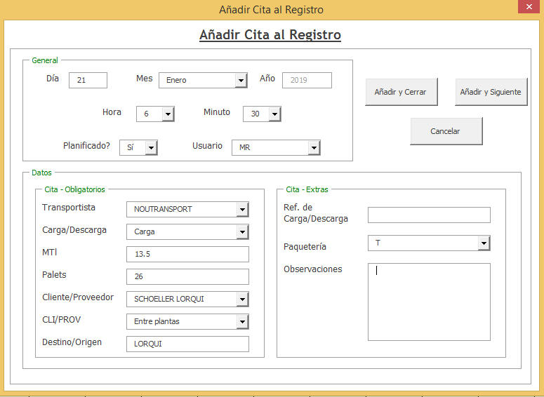
 |  |  |  |  |  | Modificar al día y hora correcto y dar a Continuar/Aceptar/Aceptar
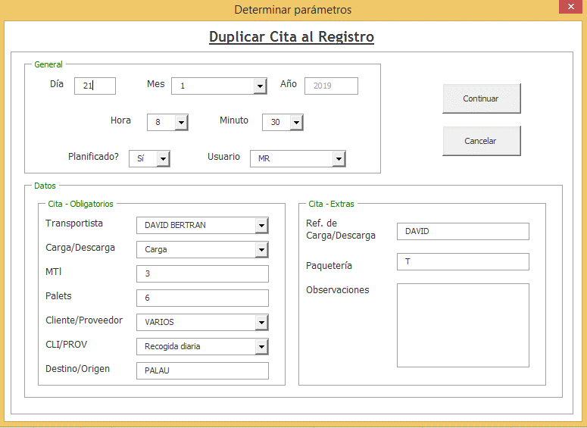

 |  |  |  | Añadir cita: hay que rellenar todos los datos que solicita, una vez cumplimentado.

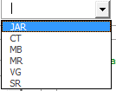
 |  |  |  | Planificado: Si ( siempre que soliciten cita) / No (cuando llegan a cargar/descargar sin hora).
 |  |  |  | Usuario: Las iniciales del nombre que reserva la cita.
 |  |  |  | Transportista: Agencia que realiza el servicio.
 |  |  |  | Carga/Descarga: Anotar si es una carga o una descarga.
 |  |  |  | MTL : Metros líneales aproximados.
 |  |  |  | Palets: Cantidad de Palets.
 |  |  |  | Cliente/Proveedor: Si no está en la lista hay que añadirlo en DATOS (pero ojo se queda colgado).
 |  |  |  | CLI/PROV: tipo de servicio.
 |  |  |  | Destino/Origen: Población / Ciudad.
 |  |  |  | Carga/Descarga: Anotar el número de pedido.
 |  |  |  | Paquetería: Se anota la inicial del tipo de servicio: A (Agrilogs), Q (Quesos), P (Paquetería) y T (Torero).
 |  |  |  | Observaciones: Campo para añadir información a la reserva de Booking (matrículas, nº de pedidos …).

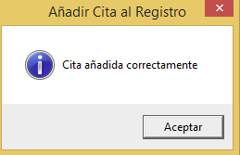

Se utiliza para realizar cualquier modificación de la cita ya agregada, una vez cumplimetado.

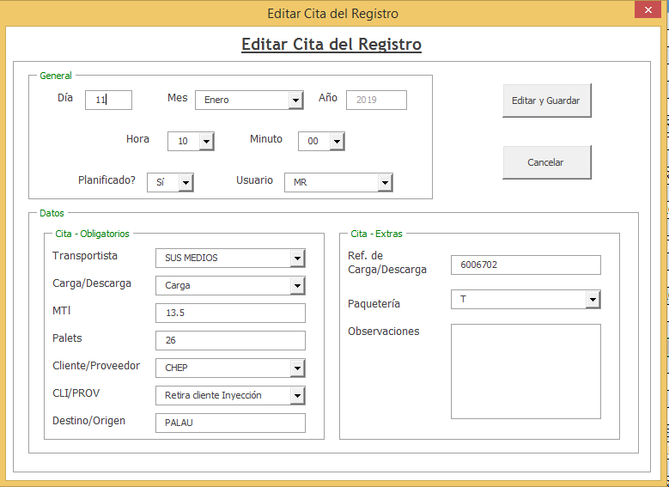
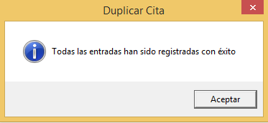

 |  |  |  |  |  | Selecciona la cita a eliminar: Aceptar y Continuar (la cita desaparece y el Registro también)

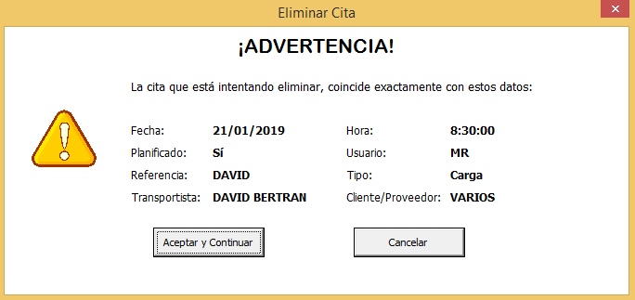


 |  |  |  |  |  | Se confirma el transporte y se anota la hora real de llegada y el operario que lo gestiona. Guardar Datos.
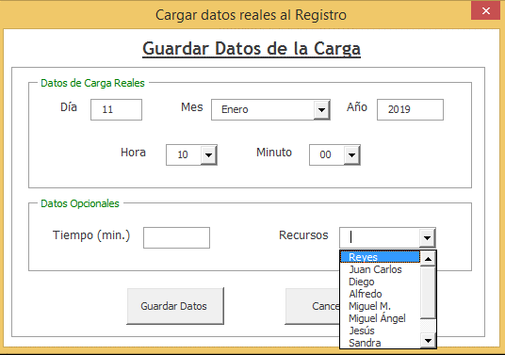
Se utiliza para duplicar la misma cita con distinta fecha y horario, se anota la cantidad de citas a duplicar seguido de Aceptar y Continuar.
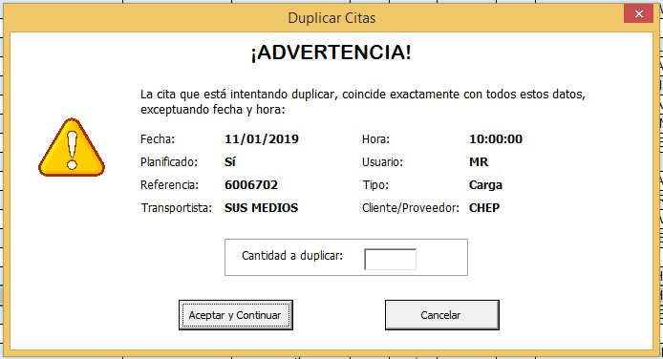

 |  |  |  |  |  | Automáticamente en la Franja cambia de color verde la cita conforme ya está gestionada.


 |  |  |  |  |  | Cuando tenemos un cita reservada pero la hora no está confirmada lo marcamos como
 |  |  |  |  |  | fallo para que visualmente se detecte y se tenga en cuenta para confirmarla.



 |  |  |  |  |  | Una vez editamos y modificamos la hora correcta macamos como pendiente
 |  |  |  |  |  | para dejarlo correctamente.

 |  |  |  |  | Visualiación de las Franjas reservadas.

